דוח תקלות
מס' תקלה | סטטוס | מס דרישה | סוג תקלה ( סטטי ,דינמי ) | נושא התקלה | TC# מספר | סבב 1 | עדיפות לתיקון | חומרה | תיאור התקלה | צילום מסך ( אופציונאלי) | צעדים לשחזור | הערות
1 | פתוח |  | דינמי | תאימות במסך ראשי | 1 | נכשל | L | L | קיים שוני במסך ראשי בין דפדפני כרום, אדג' ופיירפוקס המותקנים על מחשב לבין דפדפני ספארי ואופרה המותקנים על סמארטפון וטאבלט - 1. באלו שבמחשב הלינק למסך בוני האתר לא בולט וקשה למוצאו, באחרים הוא מודגש וברור 2. בספארי ואופרה, בתפריט הקטגוריות השמאלי, שמות הקטגוריות מודגשים בכחול והמידע מוצג באופן מרווח וברור, באחרים לא. 3. בספארי ואופרה, לייד 'Sign In' מופיעה אפשרות נוספת של 'Sign Up', באחרים אינה מופיעה חשוב ! שוני זה בתאימות הינו אל מול אתר הדמו ולא אל מול האתר הנבדק בגרסתינו! |  | 1. במסך ראשי בחר בלינק למסך בוני האתר 2. חזור לעמוד הקודם. בחר בתמונת הקטגוריה - ציפורים 3. חזור לעמוד הקודם ובחר בקטגוריית ציפורים מהתפריט שמעל התמונה 4. חזור לעמוד הקודם ובחר בקטגוריית ציפורים מהתפריט השמאל
2 | פתוח |  | דינמי | תאימות במסכי תת הקטגוריות | 1 | נכשל | L | L | קיים שוני במסכי הקטגוריות בין דפדפני כרום, אדג' ופיירפוקס המותקנים על מחשב לבין דפדפני ספארי ואופרה המותקנים על סמארטפון וטאבלט - בספארי ואופרה ה-ID של תת הקטגוריות מודגש בכחול והמידע המוצג מופרד ברווח ברור, באחרים לא מודגש ווהמידע צפוף חשוב ! שוני זה בתאימות הינו אל מול אתר הדמו ולא אל מול האתר הנבדק בגרסתינו! |  | 1. במסך ראשי בחר בלינק למסך בוני האתר 2. חזור לעמוד הקודם. בחר בתמונת הקטגוריה - ציפורים 3. חזור לעמוד הקודם ובחר בקטגוריית ציפורים מהתפריט שמעל התמונה 4. חזור לעמוד הקודם ובחר בקטגוריית ציפורים מהתפריט השמאל
3 | פתוח | 71 | דינמי | מעבר לעמוד תת קטגוריה ע"י לחיצה על שמה במסך קטגוריה | 3 | נכשל | H | L | כאשר לוחצים על שם תת הקטגוריה מהאפשרויות הנפתחות במסך קטגוריה המערכת אינה מגיבה | לא רלוונטי | 1. במסך קטגוריית זוחלים בחר בלינק תת הקטגוריה 2. חזור לעמוד הקודם ובחר במספר המוצר 3. חזור לעמוד הקודם ובחר בשם תת הקטגוריה
4 | פתוח | 89 | דינמי | פרטי מידע במסך חיה | 4 | נכשל | H | L | במסך חיה חלק מפרטי המידע אינם מופיעים כנדרש, בדפדפני המחשב חסרים חלק מהפרטים ובדפדפני האייפון והטאבלט חסרים אחרים |  | במסך תת הקטגוריה בחר במס' הפריט | נבדק אל מול אתר הדמו
5 | פתוח | 89 | דינמי | תקלות תאימות בין פלטפורמות שונות | 4 | נכשל | H | L | במסכי החיה קיים שוני בהמידע המוצג בין דפדפני כרום, אדג' ופיירפוקס על מחשב, לבין דפדפני ספארי על אייפון ואופרה על טאבלט אנדרואיד | ראה צילומי מסך בתקלה מס' 4 | במסך תת הקטגוריה בחר במס' הפריט | נבדק אל מול אתר הדמו
6 | פתוח | 49 + 174 | דינמי | כשלון בהתחברות לאתר מאייפון ומטאבלט | 5 | נכשל | C | C | למרות שביצוע הרישום עבר בהצלחה וניתן להתחבר לאתר בהצלחה משלושת הדפדפנים הנבדקים על מחשב, לא ניתן להתחבר עם פרטי רישום אלו באייפון או בטאבלט, במקום זאת האתר ממלא את פרטי האדמין
7 | פתוח | 57+58 | דינמי | כניסה של משתמש רשום למסך רישום | 55 | נכשל | L | L | לאחר כניסה לאתר אין אפשרות למשתמש רשום להיכנס למסך רישום ולעדכן את פרטי הרישום |  | כנס לאתר עם שם משתמש וסיסמא ונסה להגיע לנסל רישום דרך אפשרות הרשמה לאתר או Sing In | אין סיבה לתקן את הבאג הזה מכיוון שעדכון פרטי הרישום של משתמש רשום הם דרך מסך פרטי חשבון.
8 | פתוח | 22+21 | דינמי | חיפוש של חיה ע"פ חלק מהשם שלה | 57 | נכשל | M | H | אין אפשרות לבצע חיפוש של החיה חתולים ע"י הקלדת חלק משם החיה בשורת החיפוש |  | במסך ראשי לבצע חיפוש של החיה חתול בהקדלה חלקית של שתי האותיות הראשונות CA ובצע חיפוש
9 | פתוח | 22+21 | דינמי | חיפוש של חיה ע"פ חלק מהשם שלה | 57 | נכשל | M | H | אין אפשרות לבצע חיפוש של החיה זוחלים ע"י הקלדת חלק משם החיה בשורת החיפוש |  | במסך ראשי לבצע חיפוש של החיה זוחלים בהקדלה חלקית של האותיות Rep ובצע חיפוש
10 | פתוח | 22+21 | דינמי | חיפוש של חיה ע"פ חלק מהשם שלה | 57 | נכשל | M | H | אין אפשרות לבצע חיפוש של החיה ציפורים ע"י הקלדת חלק משם החיה בשורת החיפוש |  | במסך ראשי לבצע חיפוש של החיה ציפורים בהקדלה חלקית של האותיות Bi ובצע חיפוש
11 | פתוח | 43 + 55 | דינמי | ערכי ברירת מחדל במסך רישום | 6 | נכשל | M | L | בפתיחת מסך רישום ערכי ברירת המחדל עבור שדות מדינה וקטגוריה מועדפת לא מופיעים כנדרש והשדות ריקים |  | כנס למסך רישום ובדוק את הערך המופיע בשדות מדינה ובקטגוריה מועדפת
12 | פתוח | 56 | דינמי | סימון השדות MyList ן - MyBanner במסך ראשי כברירת מחדל | 6 | נכשל | L | L | בפתיחת מסך רישום השדות MyList ן - MyBanner אינם מסומנים כברירת מחדל | 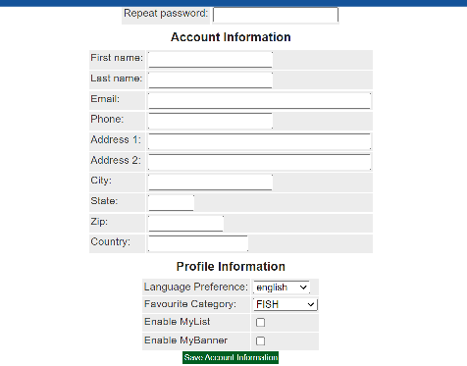 | כנס למסך רישום ובדוק האם השדות MyList ן - MyBanner מסומנים
13 | פתוח | 59 | דינמי | במסך רישום הופעת הסיסמה ככוכביות בעת מילוי השדות | 6 | נכשל | M | M | במסך רישום בעת מילוי שדות הסיסמה וסיסמה בשנית הן לא מופיעות ככוכביות כנדרש. |  | במסך רישום בשדה הסיסמה ובשדה הסיסמה בשנית הזן Ab - 1_2/3
14 | פתוח | 39 - 64 (הקשורים למנהלת האתר) | סטטי | שדה שם משפחה במסך רישום | 6 | נכשל | M | L | במסך רישום מופיע שדה שם משפחה אשר אין איפיון לגביו |  | אין איפיון לשדה
15 | פתוח | 39 - 64 (הקשורים למנהלת האתר) | דינמי | כשלון תהליך רישום | 6 | נכשל | C | C | על אף מילוי כל השדות במסך רישום באופן תקין הרישום נכשל ונפתח מסך המפרט על תקלות | 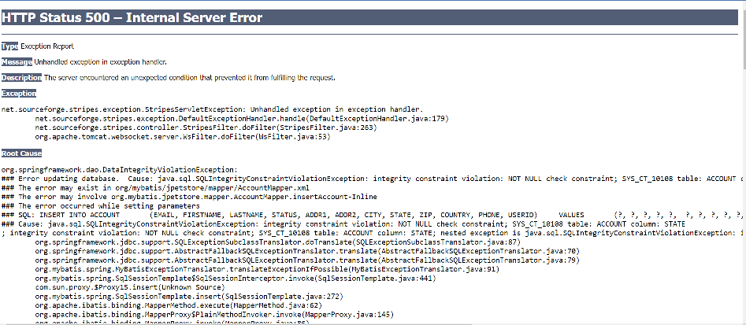 | הזן את הערכים הבאים: בשדה שם משתמש הזן Tt - 3_4/5 בשדה הטלפון הזן (054-7896543) - 972+ בשדה המייל הזן JP23@gmail.com בשדה המיקוד הזן 123456 בשדה המדינה הזן Israel השאר את שדה State ריק בשדה הסיסמה ובשדה הסיסמה בשנית הזן Ab - 1_2/3 בשדה השם הפרטי הזן Itay_2/4 - 1975 בשדה שם המשפחה הזן Levy בשדה כתובת 1 הזן Herzel - 25/4 בשדה כתובת 2 הזן Bosmat_ 36/12 בשדה עיר הזן Tel - _Aviv65 אשר את פרטי הרישום שהזנת
16 | פתוח | 94 | דינמי | לא ניתן לבצע שינויים במלאי | 41 | נכשל | C | C | לא ניתן לבצע שינויים במלאי ולהגדיר פריט כחסר על מנת לבצע את הבדיקה |  | 1. עדכן את מלאי החיה Venomless Rattlesnake ל - 0 2. עבור אל מסך החיה ובדוק אם מעודכן ערך המלאי 0 עבורה
17 | פתוח | 94 | דינמי | מלאי חסר של פריט | 41 | נכשל | H | H | עדכון על מלאי חסר של פריט מופיע בסל הקניות אך לא במסך החיה כנדרש | 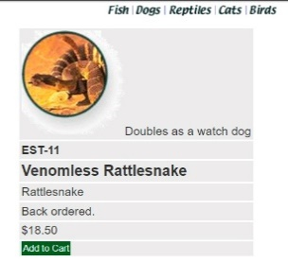 | במסך ראשי בצע חיפוש עבור החיה Venomless Rattlesnake. עבור מהתוצאות אל מסך החיה ובדוק אם מופיעה כמות מלאי קיים שלה.
18 | פתוח | ניידות | דינמי | פריטים בסל הקניות לא נשמרים במעבר בין פלטפורמות עבור משתמש המחובר לאתר | 40 | נכשל | C | H | לאחר התחברות למערכת ובחירת פריטים להזמנה, במעבר בין הפלטפורמות והתחברות לאתר עם אותם פרטי משתמש האתר אינו מבצע ניידות ובסל הקניות לא מופיעים פריטים. |  | 1.. במסך ראשי בצע חיפוש עבור החיה Venomless Rattlesnake ומן התוצאות המתקבלות עבור אל מסך תת הקטגוריה של החיה. במסך זה בחר בהוספה של יחידה אחת מפריט זה. 2. עבור אל מסך החיה. במסך זה בחר בהוספה של יחידה אחת מפריט זה. 3. חזור על צעדים 1 + 2 עבור החיות: Adult Male Goldfish Adult Female Persian Adult Female Labrador Retriever Adult Male Amazon Parrot 4. ניידות - בגוגל כרום התחבר לאתר עם פרטי ה-admin. וודא שסל הקניות מעודכן נכונה. לאחר מכן התחבר עם אותם פרטי משתמש בכל שאר הפלטפורמות
19 | פתוח | 114 + 115 | דינמי | פרטי אשראי בביצוע הזמנה | 42 | נכשל | C | C | האתר מקבל פרטי אשראי שגויים - מספר כרטיס מומצא ותאריך תוקף בן פחות מחודש קדימה (בוצע בתאריך 19.08) (אם כי כן מציין שהמספר לא תקין) |  | במסך ביצוע הזמנה מלא את השדות באופן הבא: סוג כרטיס - ויזה, מס' כרטיס - 4580323345678901, תוקף - הזן תאריך שהוא פחות מחודש מהתאריך הנוכחי, בחר באישור.
20 | פתוח | 34 | דינמי | Tooltip של תמונות | 46 | נכשל | H | L | במסך תוצאות חיפוש, כאשר עוברים עם העכבר על תמונות התוצאות, לא מוצגת שם תת הקטגוריה כנדרש |  | 1. במסך ראשי בצע חיפוש של Labrador Retriever 2. בדפדפני המחשב עמוד עם העכבר על התמונה.
21 | פתוח | 80 | דינמי | מעבר למסך חיה ממסך תת קטגוריה | 46 | נכשל | H | H | במסך תת קטגוריה תיאור הפריט אינו מופיע כלינק למסך החיה כנדרש |  | 1. במסך ראשי בצע חיפוש של Labrador Retriever 2. בדפדפני המחשב עמוד עם העכבר על התמונה. 3. בחר בקטגוריית fish. 4. חזור לעמוד הקודם ובחר במספר הפריט בתוצאות החיפוש. 5. חזור לעמוד הקודם ובחר בתיאור הפריט בתוצאות החיפוש. 6. בחר במספר הפריט של אחד הפריטים שבמסך 7. חזור לעמוד הקודם ובחר בתיאור הפריט של אחד הפריטים שבמסך
22 | פתוח | 36 | סטטי | תוצאות חיפוש לאחר בחירת תת קטגוריה | מסמך איפיון | נכשל | M | L | לא יתכן שלאחר בחירה בתת קטגוריה יופיעו חיות מכל הקטגוריות
23 | פתוח | 179 | דינמי | מעבר ממסך רישום למסך ראשי | 48 | נכשל | M | L | במסך רישום לא מופיע לינק למסך ראשי בצד ימין כנדרש (בכל הםלטפורמות שנבדקו) |  | במסך רישום בחר בלינק שבצד הימני
24 | פתוח | 181 | דינמי | מעבר אל מסך סל קניות ממסך שינוי הכתובת למשלוח | 51 | נכשל | L | L | במסך שינוי הכתובת למשלוח לא מופיע בצד ימין לינק לסל הקניות כנדרש | 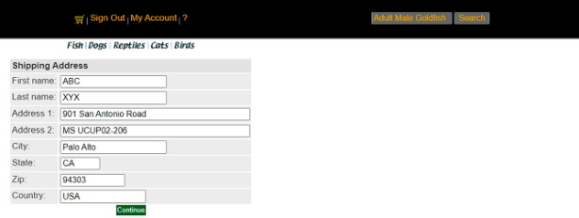 | במסך שינוי הכתובת למשלוח בחר בלינק שמצד ימין
25 | פתוח | 181 | דינמי | מעבר אל מסך סל קניות ממסך סיכום פרטי הזמנה | 52 | נכשל | L | L | במסך סיכום פרטי ההזמנה ישנו בצד ימין לינק למסך ראשי במקום לסל הקניות כנדרש |  | 1. בחר לרכישה 1 יחידות מכל אלו: Adult Female Golden Retriever Adult Male Goldfish ועבור למסך סיכום פרטי ההזמנה 2. בחר בלינק שמצד ימין
26 | פתוח | 179 | דינמי | מעבר למסך ראשי ממסך פרטי חשבון | 53 | נכשל | M | M | במסך פרטי חשבון לא מופיע בצד ימין לינק למסך ראשי כנדרש |  | 1. התחבר למערכת עם שם משתמש וסיסמה של מנהלת האתר 2. עבור למסך פרטי חשבון 3. בחר בלינק שמצד ימין
27 | פתוח | 180 | דינמי | מעבר למסך פרטי חשבון ממסך הזמנות שבוצעו בעבר | 53 | נכשל | M | M | במסך הזמנות שבוצעו בעבר לא מופיע בצד ימין לינק למסך פרטי חשבון |  | 1. התחבר למערכת עם שם משתמש וסיסמה של מנהלת האתר 2. עבור למסך פרטי חשבון 3. עבור חמסך הזמנות שבוצעו בעבר 4. בחר בלינק שמצד ימין
28 | פתוח | 45 | דינמי | אמינות ושימושיות המערכת ברישום שגוי | 7 עד 19 | נכשל | C | C | במהלך ביצוע רישום עם ערך שגוי בשדה העיר במקום הודעת מערכת על כשלון הרישום למשתמש נפתח מסך עם פירוט תקלות בשפת מפתחים, כך שלא ניתן לדעת האם הרישום צלח או נכשל. | 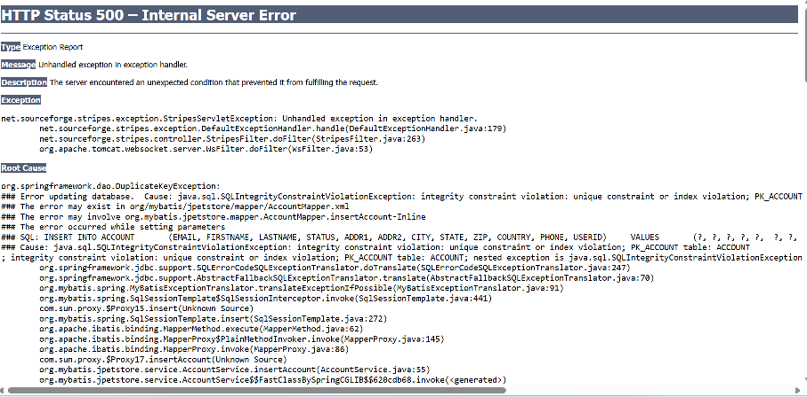 | בשדה שם משתמש הזן Pp- 3_4/5 בשדה הטלפון הזן (054-7896543) - 972+ בשדה המייל הזן JP23@gmail.com בשדה המיקוד הזן 123456 בשדה המדינה הזן Israel (במקור - השאר את שדה State ריק), בשדה State הזן Israel בשדה הסיסמה ובשדה הסיסמה בשנית הזן Ab - 1_2/3 בשדה השם הפרטי הזן Itay_2/4 - 1975 בשדה כתובת 1 הזן Herzel - 25/4 בשדה כתובת 2 הזן Bosmat_ 36/12 בשדה עיר הזן ירושלים אשר את פרטי הרישום שהזנת
29 | פתוח | 45 | דינמי | התחברות לאתר לאחר רישום שגוי | 51 | נכשל | C | C | במהלך הרישום הוזן בשדה עיר ערך שגוי כך שהוא אמור היה להיכשל. בסיום הרישום לא התקבלה הודעה על הצלחת \ כישלון הרישום אלא נפתח מסך Exceptions, במסך כניסה לאתר התחברות אליו עברה בהצלחה עם פרטים אלו | 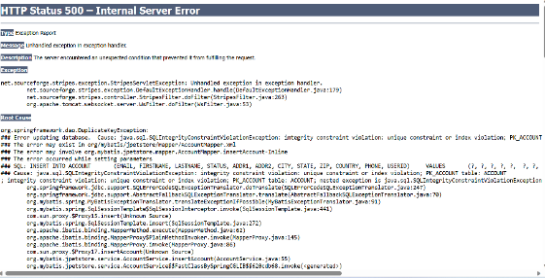 | 1. בשדה שם משתמש הזן Pp- 3_4/5 בשדה הטלפון הזן (054-7896543) - 972+ בשדה המייל הזן JP23@gmail.com בשדה המיקוד הזן 123456 בשדה המדינה הזן Israel (במקור - השאר את שדה State ריק), בשדה State הזן Israel בשדה הסיסמה ובשדה הסיסמה בשנית הזן Ab - 1_2/3 בשדה השם הפרטי הזן Itay_2/4 - 1975 בשדה שם המשפחה הזן Levy בשדה כתובת 1 הזן Herzel - 25/4 בשדה כתובת 2 הזן Bosmat_ 36/12 בשדה עיר הזן ירושלים אשר את פרטי הרישום שהזנת 2. עבור למסך כניסה לאתר ונסה להתחבר עם שם המשתמש והסיסמה אותם הזנת
30 | פתוח | 45 | דינמי | אמינות ושימושיות המערכת ברישום שגוי | 8 עד 18 | נכשל | C | C | במהלך הרישום הוזן בשדות כתובת 2 ועיר ערכים שגויים כך שהוא אמור היה להיכשל. בסיום הרישום לא התקבלה הודעה על הצלחת \ כישלון הרישום אלא נפתח מסך Exceptions, כשחוזרים לעמוד הקודם שדות אלו מסומנים בתווים מוזרים ואין הערות מערכת כלשהן. | 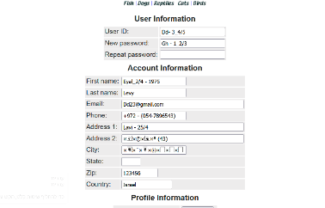 | 1. בשדה שם משתמש הזן Dd- 3_4/5 בשדה הטלפון הזן (054-7896543) - 972+ בשדה המייל הזן Dd23@gmail.com בשדה המיקוד הזן 123456 בשדה המדינה הזן Israel השאר את שדה State ריק בשדה הסיסמה ובשדה הסיסמה בשנית הזן Gh - 1_2/3 בשדה השם הפרטי הזן Eyal_2/4 - 1975 בשדה שם המשפחה הזן Levy בשדה כתובת 1 הזן Lavi - 25/4 בשדה כתובת 2 הזן בשמת (43) בשדה עיר הזן ירושלים אשר את פרטי הרישום שהזנת
31 | פתוח | 39 | דינמי | תגובת המערכת לרישום עם פרטי משתמש שכבר קיים במערכת | 19 | נכשל | H | H | בניסיון רישום לאתר עם שם משתמש וסיסמה שכבר קיימים בו, אין הערת מערכת כך והאתר קורס | (צילום זהה לצילומי ה-Exceptions הקודמים, כגון תקלה מס' 29) | התחל תהליך רישום חדש. בשדה שם משתמש הזן Demimo בשדה הסיסמה ובשדה הסיסמה בשנית הזן Hl463 השאר את שאר השדות ריקים אשר את פרטי הרישום שהזנת
32 | פתוח | 47 | דינמי | רשימה אלפאבתית של מדינות בשדה מדינה במסך רישום | 19 | נכשל | M | L | במסך רישום בשדה מדינה לא קיימת רשימה אלפאבתית של מדינות כנדרש |  | במסך רישום התחל תהליך רישום חדש... בשדה המדינה בחר USA מהרשימה הנפתחת
33 | פתוח | 124 - 127 | דינמי | עדכון פרטים במסך שינוי הכתובת למשלוח | 20 | נכשל | C | C | במסך שינוי הכתובת למשלוח, לאחר מילוי תקין של השדות בהתאם לדרישות, האתר קורס ועובר למסך תקלות Exceptions כך שלא ניתן לדעת אם העדכון צלח או נכשל |  | במסך עדכון הכתובת למשלוח הזן את הערכים הבאים: בשדה מיקוד הזן 456789 בשדה מדינה הזן Israel את שדה State השאר ריק בשדה שם פרטי הזן Moosh-\12 בשדה שם משפחה הזן Hashor_35 בשדה כתובת 1 הזן Yarden 38 בשדה כתובת 2 הזן Yovel 67 בשדה עיר הזן Haifa אשר את עדכון הפרטים
34 | פתוח | 124 - 127 | דינמי | תגובת המערכת לעדכון פרטים במסך שינוי הכתובת למשלוח באופן שגוי | 21 | נכשל | C | H | במסך שינוי הכתובת למשלוח, לאחר מילוי תקין של חלק מהשדות ושגוי באחרים, האתר קורס ולא מתקבלת הודעת מערכת על בשגיאות במילוי ואופן המילוי הנכון, או סימון בולט של השדות בהם נעשתה שגיאה. | זהה לצילום שבתקלה מס' 33 | במסך שינוי הכתובת למשלוח הזן את הערכים הבאים: בשדה מיקוד הזן 203040 בשדה מדינה הזן ישראל את שדה State השאר ריק השאר את שדה שם פרטי ריק בשדה שם משפחה הזן Asher-57 בשדה כתובת 1 הזן Yarden&&38 בשדה כתובת 2 הזן Dan 67 בשדה עיר הזן $$Haifa אשר את עדכון הפרטים
35 | פתוח | 152 | דינמי | ערכי ברירת מחדל במסך פרטי חשבון | 26 | נכשל | L | L | במסך פרטי חשבון לא מופיעים ערכי ברירת מחדל של שדות כגון שדה המדינה, במקום זאת מופיעים הערכים התקינים איתם נרשם המשתמש | 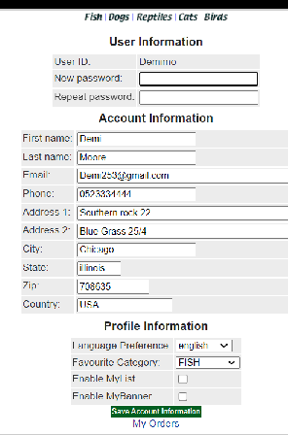 | כנס למסך פרטי חשבון ובדוק אם בשדה מדינה מופיע ערך ברירת המחדל
36 | פתוח | 149 - 161 הנוגעים למנהלת האתר | דינמי | עדכון פרטי חשבון | 26 | נכשל | C | C | במסך עדכון פרטי חשבון העדכון נכשל על אף שהשדות מולאו בהתאם לדרישות |  | במסך פרטי חשבון הזן את הערכים הבאים: בשדה הטלפון הזן 054-7896543) - 972+ בשדה המייל הזן JP23@gmail.com בשדה המיקוד הזן 123456 בשדה המדינה הזן Israel השאר את שדה State ריק בשדה הסיסמה ובשדה הסיסמה בשנית הזן Ab - 1_2/3 בשדה השם הפרטי הזן Itay_2/4 - 1975 בשדה כתובת 1 הזן Herzel - 25/4 בשדה כתובת 2 הזן Bosmat_ 36/12 בשדה עיר הזן Tel - _Aviv65 אשר את הפרטים שהזנת
37 | פתוח | 152 + 160 | סטטי | סתירה בין סעיפי מסך פרטי חשבון של מנהלת האתר | סטטי | נכשל | M | M | סעיף 152 דורש כי יופיע הערך USA בשדה המדינה כברירת מחדל, סעיף 160 דורש שבשדות יופיעו פרטי המשתמש איתם נרשם (למסך זה ניתן להגיע רק לאחר רישום).
38 | פתוח | 154 + 155 + 161 | סטטי | סתירה בין סעיפי מסך פרטי חשבון של מנהלת האתר | סטטי | נכשל | M | M | סעיפים 154-155 מגדירים הוראות למילוי שדה שם המשתמש, סעיף 161 מגדיר כי לא ניתן לעדכן את שדה שם המשתמש
39 | פתוח | 149 - 161 הנוגעים למנהלת האתר | סטטי | שדה שם משפחה במסך פרטי חשבון | סטטי | נכשל | H | H | לא קיים איפיון להגדרת מילוי שדה שם משפחה במסך פרטי חשבון
40 | פתוח | 149 - 161 הנוגעים למנהלת האתר | דינמי | אמינות ושימושיות המערכת בעדכון פרטים שגוי במסך פרטי חשבון | 27 | נכשל | H | H | במסך פרטי חשבון, לאחר עדכון של השדות באופן שגוי, לא מתקבלת הודעת מערכת כלשהי והשדות הבעייתיים אינם מודגשים, במקום זאת יש בהם תווים מוזרים. | 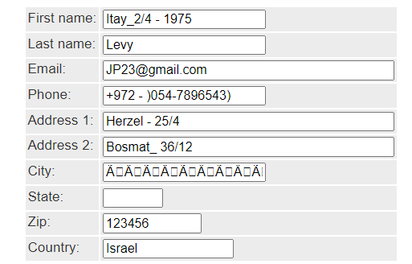 | בשדה הטלפון הזן 054-7896543) - 972+ בשדה המייל הזן JP23@gmail.com בשדה המיקוד הזן 123456 בשדה המדינה הזן Israel השאר את שדה State ריק בשדה הסיסמה ובשדה הסיסמה בשנית הזן Ab - 1_2/3 בשדה השם הפרטי הזן Itay_2/4 - 1975 בשדה שם המשפחה הזן Levy בשדה כתובת 1 הזן Herzel - 25/4 בשדה כתובת 2 הזן Bosmat_ 36/12 בשדה עיר הזן ירושלים אשר את הפרטים שהזנת
41 | פתוח | 158 | דינמי | תגובת המערכת להזנת ערכים שונים בשדות סיסמה וסיסמה בשנית במסך פרטי חשבון | 31 | נכשל | H | H | במסך פרטי חשבון, בעת עדכון פרטים והזנת ערכים שונים בשדות סיסמה וסיסמה בשנית, המערכת לא מודיעה על כך למשתמש כסיבה לכישלון העדכון, ומסמנת בתווים מוזרים את השדות בהם הוזן ערך בעברית | 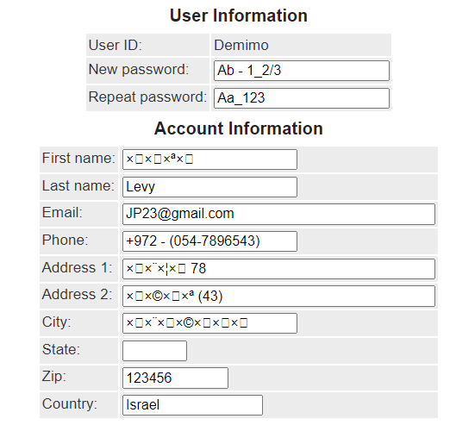 | במסך פרטי חשבון בשדה הטלפון הזן (054-7896543) - 972+ בשדה המייל הזן JP23@gmail.com בשדה המיקוד הזן 123456 בשדה המדינה הזן Israel השאר את שדה State ריק בשדה הסיסמה הזן Ab - 1_2/3 בשדה הסיסמה בשנית הזן Aa_123 בשדה השם הפרטי הזן איתי בשדה שם המשפחה הזן Levy בשדה כתובת 1 הזן הרצל 78 בשדה כתובת 2 הזן בשמת (43) בשדה עיר הזן ירושלים אשר את הפרטים שהזנת
42 | פתוח | 159 | דינמי | מיקום הזמן לאחר עדכון פרטים שגוי במסך פרטי חשבון | 35 | נכשל | M | M | במסך פרטי חשבון, לאחר עדכון של השדות כשחלקם עם ערכים שגויים, הסמן אינו חוזר לשדה הראשון שמולא באופן שגוי כנדרש ואף לא לאף שדה שגוי אחר. | צילום זהה לצילום מתקלה מס' 41 | צעדים זהים לצעדים מתקלה מס' 41
43 | פתוח | 111 | דינמי | בדיקת שמירת פרטי ההזמנה בסך הקניות לאחר ביצוע sing Out | 62 | נכשל | H | H | כאשר מוסיפים לסל הקניות פריטים ומבצעים Sing Out וכניסה מחודשת לאתר, פרטי סל הקניות לא נשמרים. במקום שבסל הקניות יופיעו 1 חתול ו1 ציפור כמו לפני יציאת המשתמש, סל הקניות הינו ריק. |  | כניסה לאתר עם שם משתמש וסיסמא תקינים והוספה של 1 חתול ו 1 ציפור לסל קניות ופתיחה של מסך סל הקניות - במסך סל הקניות לבצע Sing out - לבצע כניסה חוזרת חאתר דרך Sing In - כניסה לסל הקניות
44 | פתוח | 119 | דינמי | בדיקה של שמירת פרטי ההזמנה ושינוי הכתובת למשלוח, לאחר ביצוע יציאת משתמש תוך כדי ביצוע ההזמנה. | 63 | נכשל | H | H | כאשר משתנים את הכתובת לשמלוח תוך כדי ביצוע ההזמנה, ומבצעים יציאת משתמש באתר, השינויים שבוצעו לא נשמרים. ובמקום שפרטי ההזמנה ישמרו כולל שיוני הכתובת למשלוח, לאחר כניסה מחודשת ההזמנה נמחקת |  | 1.בדיקה שכתובת המשלוח המופיעה במסך ביצוע ההזמנה היא בהתאם לכתובת שהוזנה בעת הרישום 2. הזן את פרטי כרטיס האשראי הבאים: סוג כרטיס - ויזה מספר כרטיס 4580123423453456 תוקף 06/28 3. סימון הצ'ק בוקס מתחת לפרטי הכתובת למשלוח ושינוי הכתובת למשלוח לפי : בשדה כתובת 2 הזן David 32/2 בשדה עיר הזן Herzliya. 4. בצע Sing out 5. לבצע כניסה חוזרת לאתר דרך Sing In. 6. חזור לסל הקניות ממסך ראשי ובדוק האם סל הקניות עומד על אותה הזמנה ממקודם של 1 ציפור, 2דגים ו1 חתולים . 7 . עבור למסך ביצוע הזמנה ובדוק האם פרטי ההזמנה שהוזנו קודם ל Sing Out מופיעים במסך : כתובת למשלוח שהוזנה בעת הרישום עם שינוי הכתובת למשלוח מסעיף 3 ופרטי כרטיס האשראי מסעיף 2 8. בשורת כתובת האתר של הדפדפן הקלת את האתר ספורט 5 ולחץ על מקש ENTER 9.בשורת כתובת האתר של הדפדפן הקלת את האתר JPetStore ולחץ על מקש ENTER 10. כנס לסל הקניות ממסך ראשי ובדוק האם סל הקניות עומד על אותה הזמנה ממקודם של 1 ציפור, 2דגים ו1 חתולים . 11. עבור למסך ביצוע הזמנה ובדוק האם פרטי ההזמנה שהוזנו קודם למעבר לאתר ערוץ הספורט, מופיעים במסך : כתובת למשלוח שהוזנה בעת הרישום עם השינוי כתובת למשלוח מסעיף 3 ופרטי כרטיס האשראי מסעיף 2
45 | פתוח |  | דינמי | בדקית ניידות פרטי ההזמנה וסל הקניות בעת מעבר תוך כדי ביצוע ההזמנה מסביבית עבודה אחת לסביבת עבודה אחרת | 64 | נכשל | H | H | כאשר מבצעים תוך כדי ביצוע הזמנה, מעבר בין סביבות העבודה השונות, במקום לשמור את פרטי ההמנה וסל הקניות, פרטי ההזמנה אינם מופיעים לאחר המעבר לסביבת העבודה השניה אלא סל הקניות עומד ריק ללא פרטי הזמנה = לא מתבצעת ניידות נתונים. |  | 1.בצע בדיקה בסביבת העבודה : מחשב עם WIN 10 מותקנת עם דפדפן chrome מותקן שכתובת המשלוח המופיעה במסך ביצוע ההזמנה היא בהתאם לכתובת שהוזנה בעת הרישום 2. הזן את פרטי כרטיס האשראי הבאים: סוג כרטיס - ויזה מספר כרטיס 4580123423453456 תוקף 06/28 3. סימון הצ'ק בוקס מתחת לפרטי הכתובת למשלוח ושינוי הכתובת למשלוח לפי : בשדה כתובת 2 הזן David 32/2 בשדה עיר הזן Herzliya.. 4.בסביבת העבודה : עם מכשיר I PHONE 8 ומעלה דפדפן Fire Fox מותקן בשורת כתובת האתר של הדפדפן הקלד את האתר JPetStore וכנס לאתר עם שם המשתמש והסיסמא . 5. כנס לסל הקניות ממסך ראשי ובדוק האם סל הקניות עומד על אותה הזמנה ממקודם של 1 ציפור, 2דגים ו1 חתולים . 6. עבור למסך ביצוע הזמנה ובדוק האם פרטי ההזמנה שהוזנו קודם למעבר לאתר ערוץ הספורט, מופיעים במסך : כתובת למשלוח שהוזנה בעת הרישום עם השינוי כתובת למשלוח מסעיף 3 ופרטי כרטיס האשראי מסעיף 2
46 | פתוח | 122+123 | דינמי | אי הופעת הודעת שגיאה וחזרה של הסמן לשורה בה נעשתה השגיאה במסך שינוי כתובת למשלוח | 65 | נכשל | C | C | במסך שינוי הכתובת למשלוח כאשר משנים את הכתובת החדשה למשלוח, J45האתר מקבל את השגיאה וממשיך בתהליך ההזמנה במקום לתת הופעה של שגיאה וחזרה של הסמן לשורה בה מופיעה השגיאה עם הסבר לתיקון. | 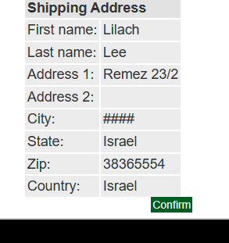 | 1. במסך שינוי כתובת למשלוח לשנות את השדות לפי הפרטים הבאים: שם פרטי- Lilach שם משפחה - Lee כתובת 1 - Remez 23/2 כתובת 2,- להשאיר ריק עיר- ##### מיקוד 383655554 Israel State מדינה - Israel
47 | פתוח | 122+123 | דינמי | אי הופעת הודעת שגיאה וחזרה של הסמן לשורה בה נעשתה השגיאה במסך שינוי כתובת למשלוח | 67 | נכשל | C | C | כאשר משנים את הכתובת החדשה למשלוח במסך שינוי הכתובת למשלוח, האתר מקבל את השגיאה וממשיך בתהליך ההזמנה, במקום שתופיעה הודעת שגיאה והסמן יחזור לשורה בה מופיעה השגיאה עם הסבר נכון למילוי השדה. | 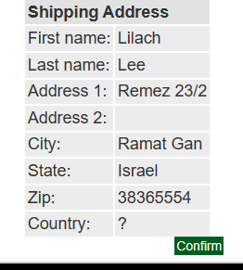 | 1. במסך שינוי כתובת למשלוח לשנות את השדות לפי הפרטים הבאים: שם פרטי- Lilach שם משפחה - Lee כתובת 1 - Remez 23/2 כתובת 2,- Katz 185/2 עיר- Ramat Gan מיקוד 383655554 Israel State מדינה - ?
48 | פתוח | נראות ותאימות | דינמי | בדיקה של נראות ותאימות מסכי האתר | 61 + 97 | נכשל | M | H | בעת שימוש האתר בסביבת העבודה Iphone 12 האתר אינו מותאם לרזולוצית המסך ויש "להשכיב" את המסך בכדי להתאים את האתר למסך. ואף להתאים את הזום בכדי שיהיה נוח לשימוש | S | כנס לאתר JpetStore ובדוק את המסך הראשי
49 | פתוח | ניידות | דינמי | בידקה של ניידות נתוני ופרטי ההזמנה בזמן שלב שינוי הכתובת למשלוח | 70 | נכשל | M | H | כשאר נמצאים בשלב ביצוע ההזמנה במסך שינוי הכתובת למשלוח ומנסים לעבור עם אותו משתמש לסביבת עבודה אחרת, נתוני ופרטי ההזמנה אינם מתניידים ופרטי ההזמנה לא נשמרים |  | 1. בסביבת הבדיקה : פלאפו ן Samsung Note דפדפן Crome בצע: את השינויים הבאים במסך לשינוי כתובת לפי פרטי השדות הבאים: שם פרטי- Lilach שם משפחה - Lee כתובת 1 - Remez 23/2 כתובת 2,- Katz 185/2 עיר- Ramat Gan מיקוד 383655554 Israel State מדינה - Israel 2. בצע בסביבת העבודה : מחשב עם OS WIN 11 מותקנת דפדפן Edge מותקן: כניסה מחודשת לאתר JpetStore. 3. עבור למסך ביצוע הזמנה ומתחת לפרטי הכתובת למשלוח סמן את הצ'ק בוקס ובדוק במסך שינוי הכתובת למשלוח שבשדות הכתובת מופיעים הפרטים הבאים: שם פרטי- Lilach שם משפחה - Lee כתובת 1 - Remez 23/2 כתובת 2,- Katz 185/2 עיר- Ramat Gan מיקוד 383655554 Israel State מדינה - Israel
50 | פתוח | 133+134+135 | דינמי | פרטי הזמנה חסרים ושגויים במסך אישור ההזמנה | 71 | נכשל | C | C | במסך סיכום ההזמנה השעה והתאריך המופיעים המסך אינם תואמים לשעה והתאריך האמיתיים בה בוצעה ההזמנה כמו כן במסך הצגת נתונים, כמו פרטי החיות שהופיעו בסל הקניות והמחיר הכולל של סה"כ ההזמנה | 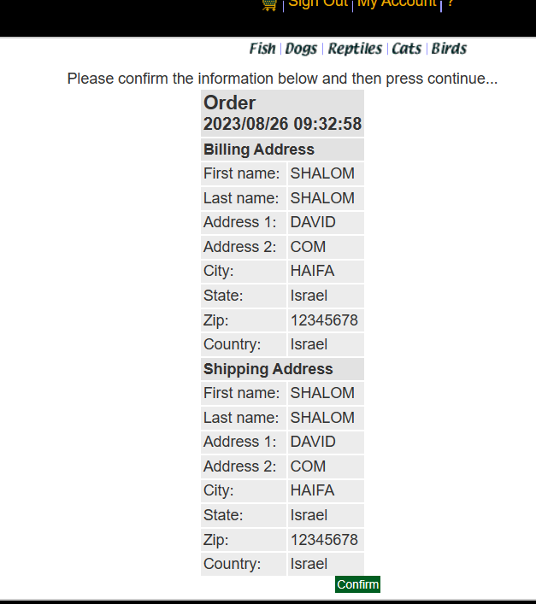 | פרטי הכתובת שהוזנה בעת הרישם ביצוע כניסה לאתר הזמנה של 4 חתולים 7 כלבים ו 10 זוחלים הזנה פרטי אשראי במסך ביצוע ההזמנה סוג הכרטיס VISA מספרו 4580123423453456 ותאריך התפוגה שלו 06/28 לאחר ביצוע הזמנה לבצע בדיקה במסך סיכום פרטי הזמנה שמופיעים הכל הנתונים הבאים הבאים: A - תאריך ושעת ההזמנה ושהם יהיו תואמים לתאריך ושעת ההזמנה הנוכחיים, בהתאם לאזור הזמן הנוכחי ואופן הצגת התאריך והשעה כפי שנקבעו במערכת ההפעלה של המחשב בו בוצעה ההזמנה B - פרטי כתובת לחיוב + כתובת למשלוח והם זהים לפרטים איתם נרשמתי לאתר:במידה ולא בחרתי בצ'ק בוקס "לשלוח לכתובת אחרת" במסך ביצוע ההזמנה C - פרטי החיות: 4 חתולים 7 כלבים ו 10 זוחלים אשר זהים לאלו שהופיעו בסל הקניות D - מחיר סופי הזהה למחיר הסופי שהופיע בסל הקניות
51 | פתוח | 138 | דינמי | הופעת מספר כרטיס אשראי במסך אישור הזמנה | 74 | נכשל | M | M | במסך אישור ההזמנה מספר כרטיס האשראי מופיע במלואו במקום שיופיע עם כוכביות למעט 4 הספרות האחרונות |  | פרטי כתובת המשלוח שהוזנה בעת הרישם. כניסה לאתר עם שם משתמש וסיסמא תקינים. הוספת לסל הקניות וביצוע הזמנה של : 1 ציפור 1 דג 1 חתול 1 כלב 1 זוחל הזנה פרטי אשראי במסך ביצוע ההזמנה סוג הכרטיס VISA מספרו 4580123423453456 ותאריך התפוגה שלו 06/28 ומעבר למסך אישור הזמנה . במסך אישור הזמנה לוודא שסיכום הנתונים הבאים מופיעים: A - תאריך ושעת ההזמנה ושהם יהיו תואמים לתאריך ושעת ההזמנה הנוכחיים, בהתאם לאזור הזמן הנוכחי ואופן הצגת התאריך והשעה כפי שנקבעו במערכת ההפעלה של המחשב בו בוצעה ההזמנה B - פרטי כתובת לחיוב + כתובת למשלוח והם זהים לפרטים איתם נרשמתי לאתר:במידה ולא בחרתי בצ'ק בוקס "לשלוח לכתובת אחרת" במסך ביצוע ההזמנה C - פרטי החיות: - פרטי החיות: 1 ציפור 1 דג 1 חתול 1 כלב 1 זוחלים אשר זהים לאלו שהופיעו בסל הקניות D - מחיר סופי הזהה למחיר הסופי שהופיע בסל הקניות E - לבדוק את פרטי האשראי איתם שילמתי – סוג הכרטיס VISA מספרו 4580123423453456 ותאריך התפוגה שלו 06/28
52 | פתוח | 144 | דינמי | הופעת שעת ותאריך ההזמנה במסך אישור הזמנה | 74 | נכשל | H | H | במסך אישור ההזמנה השעה והתאריך המופיעים המסך אינם תואמים לשעה והתאריך האמיתיים בה בוצעה ההזמנה כמו כן חסרים במסך פרטים כמו פרטי החיות שהופיעו בסך הקניות והמחיר הכולל של סה"כ ההזמנה |  | פרטי כתובת המשלוח שהוזנה בעת הרישם. כניסה לאתר עם שם משתמש וסיסמא תקינים. הוספת לסל הקניות וביצוע הזמנה של : 1 ציפור 1 דג 1 חתול 1 כלב 1 זוחל הזנה פרטי אשראי במסך ביצוע ההזמנה סוג הכרטיס VISA מספרו 4580123423453456 ותאריך התפוגה שלו 06/28 ומעבר למסך אישור הזמנה . במסך אישור הזמנה לוודא שסיכום הנתונים הבאים מופיעים: A - תאריך ושעת ההזמנה ושהם יהיו תואמים לתאריך ושעת ההזמנה הנוכחיים, בהתאם לאזור הזמן הנוכחי ואופן הצגת התאריך והשעה כפי שנקבעו במערכת ההפעלה של המחשב בו בוצעה ההזמנה B - פרטי כתובת לחיוב + כתובת למשלוח והם זהים לפרטים איתם נרשמתי לאתר:במידה ולא בחרתי בצ'ק בוקס "לשלוח לכתובת אחרת" במסך ביצוע ההזמנה C - פרטי החיות: - פרטי החיות: 1 ציפור 1 דג 1 חתול 1 כלב 1 זוחלים אשר זהים לאלו שהופיעו בסל הקניות D - מחיר סופי הזהה למחיר הסופי שהופיע בסל הקניות E - לבדוק את פרטי האשראי איתם שילמתי – סוג הכרטיס VISA מספרו 4580123423453456 ותאריך התפוגה שלו 06/28
53 | פתוח | 146 | דינמי | הדפסת אישור ההזמנה | 74 | נכשל | H | H | אין אפשרות במסך אישור הזמנה לבצע הדפסת של אישור הזמנה |  | פרטי כתובת המשלוח שהוזנה בעת הרישם. כניסה לאתר עם שם משתמש וסיסמא תקינים. הוספת לסל הקניות וביצוע הזמנה של : 1 ציפור 1 דג 1 חתול 1 כלב 1 זוחל הזנה פרטי אשראי במסך ביצוע ההזמנה סוג הכרטיס VISA מספרו 4580123423453456 ותאריך התפוגה שלו 06/28 ובצע מעבר למסך אישור הזמנה נסה לבצע הדפסה של אישור ההזמנה
54 | פתוח | 147 | דינמי | שמירת אישור ההזמנה על המחשב המקומי | 74 | נכשל | C | C | במסך אישור הזמנה אין אפשרות לבצע שמירה של אישור ההזמנה |  | פרטי כתובת המשלוח שהוזנה בעת הרישם. כניסה לאתר עם שם משתמש וסיסמא תקינים. הוספת לסל הקניות וביצוע הזמנה של : 1 ציפור 1 דג 1 חתול 1 כלב 1 זוחל הזנה פרטי אשראי במסך ביצוע ההזמנה סוג הכרטיס VISA מספרו 4580123423453456 ותאריך התפוגה שלו 06/28 ובצע מעבר למסך אישור הזמנה נסה לבצע שמירה של אישור ההזמנה על המחשב המקומי
55 | פתוח | 14 | דינמי | הופעה החיה המועדפת במסך הראשי באתר | 76 | נכשל | L | L | לאחר בחירת החיה המועדפת במסך הרישום, החיה המועדפת שנבחרה אינה מופיעה בתור החיה הראשית במסך הראשי באתר. ובמקום זאת מופיעה החיה ציפור אשר מוגדרת במסך הרישום בתור ברירת המחדל. |  | הכנסת פרטי הרישום במסך הרישום לאתר כולל בחירת החיה המועדפת בתור כלב וכניסה לאתר עם שם משתמש וסיסמא תקינים ובדיקה שהתמונה הראשית תהיה של הקטגוריה שבחרתי כמועדפת עלי בעת הרישום שהיא כלב.
56 | פתוח |  | דינמי/סטטי | חיפוש חיה לפי שם החיה בשורת החיפוש | 78 | נכשל | H | H | בדרישה מספר 22 קיימת דרישה לחיפוש חיה על פי חלק מהשם שלה בלבד . כאשר מבצעים חיפוש לפי שם החיה המלא בשורת החיפוש, מלבד החיה Fish לא ניתן לבצע חיפוש באתר לשאר החיות, לפי השם המלא שלהן: Birds Cats Dogs Reptiles |  | במסך ראשי בצע חיפוש של הקטגוריה ציפורים ע"י הקלדה בשורת החיפוש את המילה Birds חזור על הפעולה של החיפוש בטגוריות הבאות: . Cats . Dogs . Reptiles
57 | פתוח | 71 | דינמי | מעבר למסך תת קטגוריה, ע"י לחיצה על שם תת הקטגוריה במסך הקטגוריה | 80 | נכשל | L | L | בכל מסכי קטגוריות החיות באתר, אין אפשרות לעבור למסך תת הקטגוריה ע"י לחיצה על שם תת הקטגוריה במסך הקטגוריה. אלא רק ע"י לחיצה על לינק מספר המוצר. |  | 1. במסך ראשי לבחור בקטגוריה Birds ע"י לחיצה על התפריט משמאל 2. לבחור בתת קטגוריה על ידי לחיצה על הלינק מספר המוצר. 3. לחץ go back בדפדפן לחזור למסך קטגוריה. 4. לחץ על שם תת הקטגוריה. 5. לחץ go back בדפדפן לחזור למסך קטגוריה. 6. בצע את כל השלבים 1-6 לכל קטגווריות החיות המופיעות במסך הראשי: Fish, Cats, Dogs, Reptiles.
58 | פתוח | 157 | דינמי | הודעת עדכון פרטי חשבון עבר בהצלחה | 82 | נכשל | M | H | לאחר אישור עדכון פרטי החשבון לא מתקבלת הודעה שעדכון הפרטים עבר בהצלחה |  | 1. במסך ראשי הקש על מעבר למסך פרטי חשבון 2.בסמך פרטי חשבון בצע את השינויים הבאים בשדות: - בשדה הסיסמה ובשדה הסיסמה בשנית הזן 2222 - בשדה השם הפרטי הזן Israel - בשדה השם המשפחה הזן Israel - בשדה המייל הזן Israel@gmail.com - בשדה הטלפון הזן 0543216123 - 972+ - בשדה כתובת 1 הזן Lieb 42 -בשדה כתובת 2 הזן Dizingof 135 - בשדה עיר הזן Ramat Hashoron - השאר את שדה State ריק - בשדה המיקוד הזן 4633045 - בשדה המדינה הזן Israel לאחר הזנת השדות בצע אישור
59 | פתוח | 162 | דינמי | הופעת שדה הסיסמא במסך פרטי החשבון | 83 | נכשל | L | L | במסך פרטי החשבון מופיעים שדה חידוש סיסמא ושדה חזרה על הסיסמא החדשה במקום שיופיע שדה הסיסמא עם כוכביות בלבד ותו אחרון גלוי כמו שמופיע בדרישה | 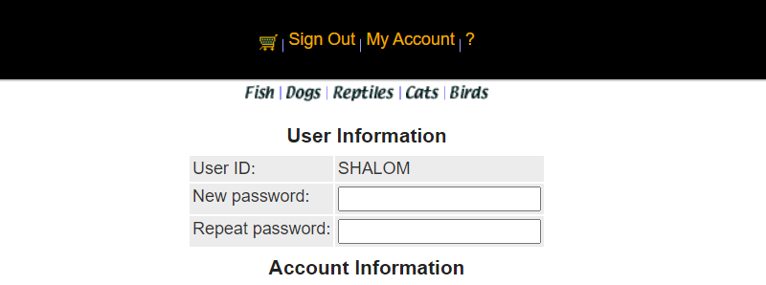 | 1. כניסה למסך פרטי חשבון ממסך ראשי 2. בדיקה ששדה הסיסמה יופיע עם כוכביות בלבד במחשב ועם התו האחרון גלוי
60 | פתוח | 162 | דינמי | הופעת שדה הסיסמא במסך פרטי החשבון | 84 + 85 | נכשל | L | L | במסך פרטי החשבון מופיעים שדה חידוש סיסמא ושדה חזרה על הסיסמא החדשה במקום שיופיע שדה הסיסמא עם כוכביות בלבד כמו שמופיע בדרישה |  | 1. כניסה למסך פרטי חשבון ממסך ראשי 2. בדיקה ששדה הסיסמה יופיע עם כוכביות בלבד
61 | פתוח | 165+166 | דינמי | הופעת תאריך ושעת ההזמנה במסך ההזמנות שבוצעו בעבר | 87 | נכשל | L | M | במסך ההזמנות שבוצעו בעבר התאריך ושעת ההזמנה אינם תואמים לתאריך והשעה האמיתיים שבה בוצעה ההזמנה במקום התאריך והשעה המקוריים, התאריך מופיע בפיגור של יום אחד אחורה והשעה שמופיעה היא 12:00 |  | בצע הזמנה באתר ורשום לך בצד את מספר ההזמנה, התאריך והשעה המופיעים במחשב. לאחר מכן עבור למסך ההזמנות שבוצעו בעבר, דרך מסך פרטי חשבון. ובדוק את התאריך והשעה לפי מספר ההזמנה, האם הם תואמים לתאריך והשעה האמיתיים בה בוצעה ההזמנה .
62 | פתוח | 48 | דינמי | הודעת רישום עבר בהצלחה | 89 | נכשל | M | M | לאחר הזנת תוכן כל שדות מסך הרישום בערכים תקינים, למעט שורת הכתובת השניה, לאחר ביצוע ההרשמה, לא מתקבלת הודעה שהרישום עבר בהצלחה |  | כניסה לאתר ונייוט אל מסך הרישום במסך רישום יש למלא את השדות לפי הנתונים הבאים : - בשם משתמש לרשום Abz - סיסמא AZ789 - סיסמא AZ789 - שם פרטי Maya - שם משפחה Def - בשדה המייל הזן Maya@gmail.com - בשדה הטלפון הזן 543216123 972+ - בשדה כתובת 1 הזן Lieb 42 - בשדה כתובת 2 השאר ריק - בשדה עיר הזן Ramat Gan - השאר את שדה State ריק - בשדה המיקוד הזן 9876543210 - בשדה המדינה הזן Israel ובצע אישור לרישום
63 | פתוח | 38 | דינמי | הודעת שגיאה על כל שדה שמילאתי באופן לא תקין + פירוט של הדרך הנכונה שבה יש למלא את השדה כדי לתקן את הקלט. | 90 | נכשל | C | C | כאשר מבצעים שגיאות במילוי השדות במסך הרישום לא מתקבלת הודעת שגיאה על כל שדה שמילאתי באופן לא תקין , לא חזרה של הסמן לשדה בו בוצעה השיגאה + פירוט של הדרך הנכונה שבה יש למלא את השדה בכדי לתקן את הקלט. במקום זאת מופיע דוח שגיאות של קוד האתר | 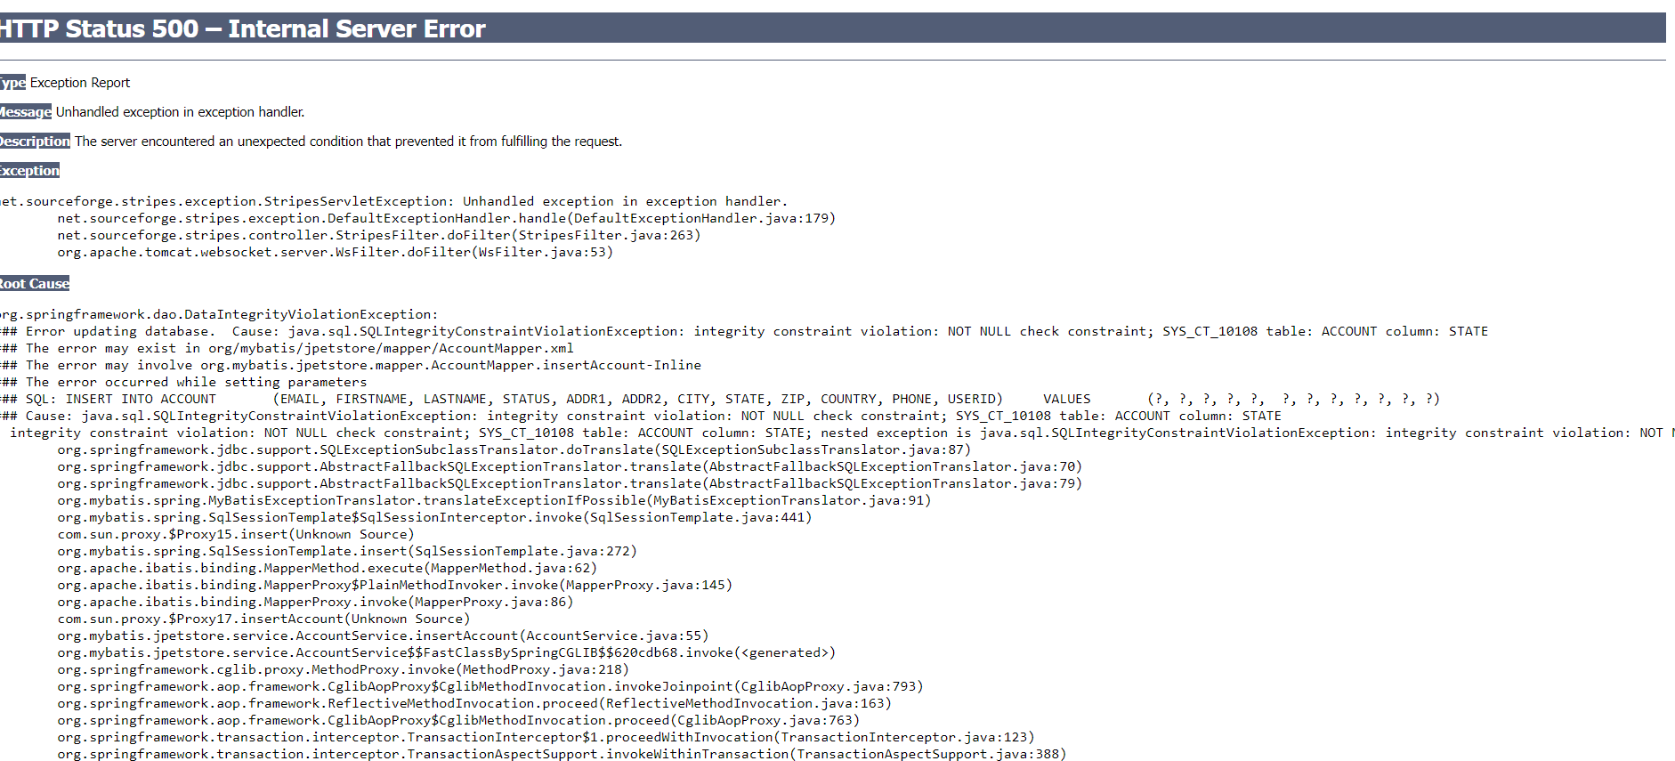 | 1. במסך רישום יש למלא את השדות לפי הנתונים הבאים : - בשם משתמש לרשום Abz - סיסמא AZ789 - סיסמא AZ789 - שם פרטי Maya - שם משפחה Def - בשדה המייל הזן Amhotmail.com - בשדה הטלפון הזן 543216123 972+ - בשדה כתובת 1 הזן Lieb 42 - בשדה כתובת 2 השאר ריק - בשדה עיר הזן Ramat Gan - השאר את שדה State ריק - בשדה המיקוד הזן 9876543210 - בשדה המדינה הזן Israel ובצע אישור לרישום
64 | פתוח | 22+21 | דינמי | חיפוש חיה לפי שם חלקי של החיה בשורת החיפוש | 93 | נכשל | H | H | כאשר מקלידים בשורת החיפוש שם חלקי Do לחיפוש הקטגוריה Dogs מופיעים רק 2 תתי קטגוריות הכלבים הקיימים באתר . במקום 6 תת קטגוריות הקיימות באתר | 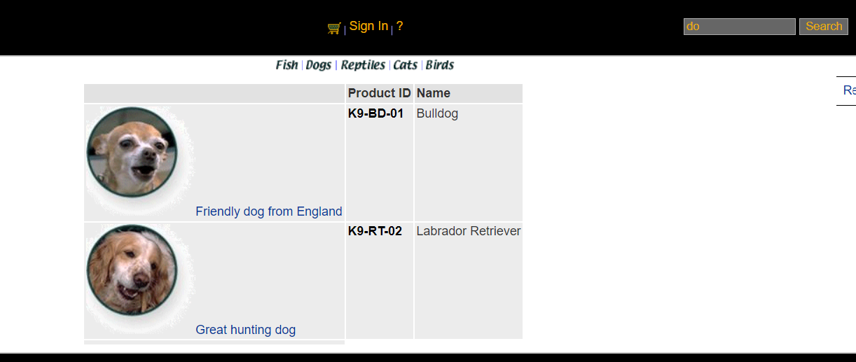 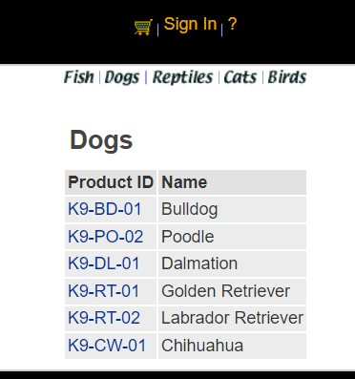 | רשום בשורת החיפוש באתר את שתי האותיות DO ובצע חיפוש
65 | פתוח | 22+21 | דינמי | חיפוש חיה לפי שם חלקי של החיה בשורת החיפוש | 93 | נכשל | H | H | כאשר מקלידים בשורת החיפוש שם חלקי F לחיפוש הקטגוריה Fish מופיעות בתוצאות החיםוש רק 3 תת קטגוריות של דגים במקום 4 תת קטגוריות הקיימות באתר | 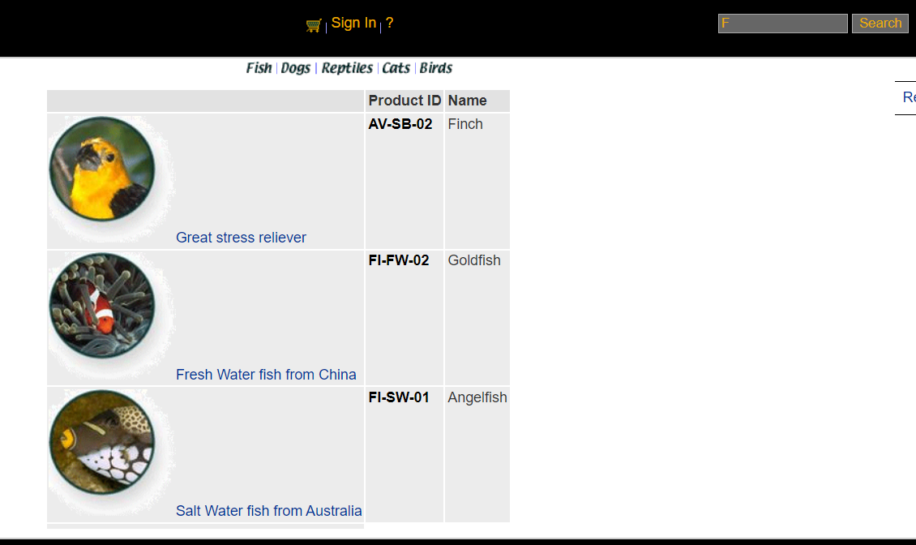 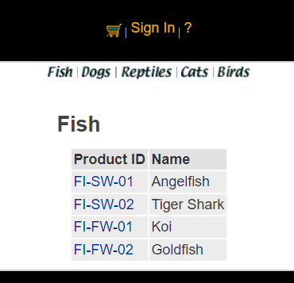 | רשום בשורת החיפוש באתר את האות F ובצע חיפוש
66 | פתוח | 107 | סטטי | המשך מסל הקניות להמשך תשלום בתור משתמש לא רשום | 98 | נכשל חלקית | L | L | דרישה זו מתנגת עם הדרישה אחריה (108) בדרישה 107 נאמר שלאחר בקשת קנייה = to Proceed checkout בקשה להמשיך לתשלום בעוד שבדרישה 108 יש בקשה לקבל אפשרות להכנס או להירשם לאתר לאחר בקשת קנייה = to Proceed checkout |  | כנס לאתר בתור משתמש לא רשום הוסף לסל הקניות 1 Dogs המשך מסל הקניות להמשך לתשלום | דרישה 108 עולה על דרישה 107 והיא יותר הגיונית שמשתמש לא רשום יתבקש לבצע רישום לאתר לאחר בקשת קנייה מסל הקניות ולא יוכל להמשיך לתשלום מסל הקניות

